몬스터 상세 설정
 | 몬스터 상세 설정

이름 | 웨어 울프 | 배치 위치 | 마기를 머금은 논산 | 참고 이미지
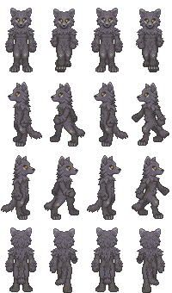

종족 | 동물 | 역할 | 일반

공격 컨셉 | 일반 공격

스킬 컨셉 | 스킬 없음

몬스터 배경 설정 | 보름달을 사랑하는 거친 야생의 늑대이다. 일반 늑대와는 달리 이족 보행으로 빠르게 타겟에게 접근해 날카로운 발톱으로 가차 없는 공격을 가한다. 과거에는 긍지 높은 늑대의 수장이었으나 마신의 힘에 굴복당하여 자유를 잃고 마신에게 정신을 지배당하였다. 마신의 지구 침공 계획에 따라 지구로 넘어와 무차별적으로 인간을 사냥하고 있다. 보름달이 뜨는 날 밤이면 논산에는 스산한 늑대의 울음소리가 울러퍼진다고 한다. "아우우우...…."

기획의도 | 마기를 머금은 논산이라고 설정을 했으나 일반 늑대보다는 좀 더 강한, 웨어울프로 설정하면 어떨까 라는 생각이 들었다. 몬스터의 강함을 생각한다면 (1~5)중 5의 정도라고 생각한다.

